Arkusz1
Aproksymacja w MS Excel - w 4 krokach

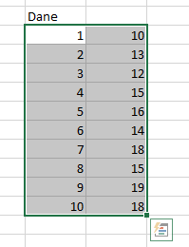
Krok 1: wprowadzamy dane

 | Dane |  |  |  | Krok 2: Zaznaczamy dane
 | x [mm] | y [mm]
 | 1 | 10
 | 2 | 13
 | 3 | 12
 | 4 | 15
 | 5 | 16
 | 6 | 14
 | 7 | 18
 | 8 | 15
 | 9 | 19
 | 10 | 18

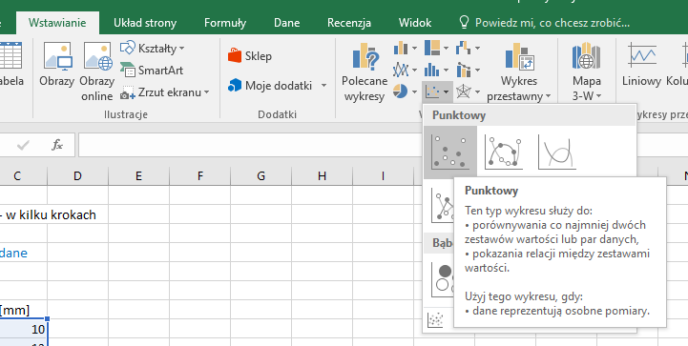

Krok 3: wykres
W zakładce "Wstawianie" wybieramy
wykres punktowy

Uwaga:
Oś Y nie zaczyna się od zera

Krok 4. Wybieramy jeden punkt wykresu i klikamy prawym przyciskiem myszki
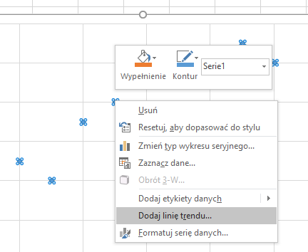

 |  |  |  |  |  |  |  |  | Wyświetla się menu w którym wybieramy
 |  |  |  |  |  |  |  |  | "dodaj linię trendu"

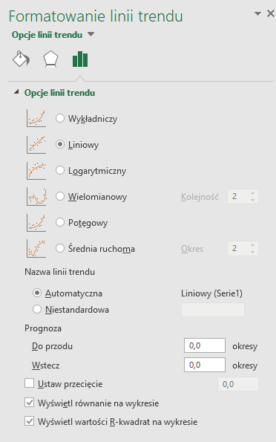

Po dodaniu linii trendu możemy w menu przedstawionym obok
wybrać typ aproksymacji oraz opcje wyświetlenia równania na wykresie.
Istnieją sytuacje, w których dane należy aproksymować inną funkcją niż liniowa.

Uwaga: teorię na temat regresji liniowej można znaleść na |  |  |  |  |  | http://lpf.wppt.pwr.edu.pl/informacje/rl.pdf

Wykorzystanie funkcji REGLINP
 |  |  |  |  |  |  |  |  |  | Ważne: dwie zaznaczone
 | Dane |  |  |  |  |  |  |  |  | wartości muszą być "prawda"
 | x [mm] | y [mm]
 | 1 | 10 |  | 0.82424242424 | tu jest zastosowana formuła |  |  | REGLINP(C105:C114;B105:B114;1;1)
 | 2 | 13
 | 3 | 12 |  |  |  | Jak usyskać reszę danych statystycznych?
 | 4 | 15
 | 5 | 16 |  | 0.82424242424 |  | zaznaczamy ilośc komórek zaznaczonych na szaro
 | 6 | 14 |  |  |  | Wciskamy F2
 | 7 | 18 |  |  |  | Teraz naciskamy 3 klawisze CTRL + SHIFT + ENTER
 | 8 | 15
 | 9 | 19
 | 10 | 18
 |  |  |  | 0.82424242424 | 10.466666667 |  | Otrzymujemy resztę danych statystycznych
 |  |  |  | 0.16492199787 | 1.0233140853
 |  |  |  | 0.75741195741 | 1.4979784357 |  | Równanie funkcji
 |  |  |  | 24.977717758 | 8 |  | y = 0,8242x + 10,467
 |  |  |  | 56.048484848 | 17.951515152 |  | y = Ax + B

Najczęściej studenci wykorzystują dane z 3 pierwszych wierszy.
 |  |  |  |  |  |  | Opis wielkości z tabeli
 | A | B | współczynniki prostej y = Ax + B
 | u(A) | u(B) | standardowe wielkości błędu dla współczynników A i B
 | r^2 | Sy | współczynniki korelacji r^2 (Współczynnik wyznaczania) |  |  |  |  |  | Sy - Standardowy błąd oceny y
 | F | dF | Statystyka F lub wartość obserwowana F. |  |  |  |  |  | dF - stopnie swobody
 | ss reg | ss resid | Regresyjna suma kwadratów |  |  |  |  |  | ss resid - Resztkowa suma kwadratów.

Statystyka F umożliwia określenie, czy obserwowana zależność między zmiennymi zależnymi a niezależnymi jest spowodowana szansą.

Stopnie swobody. Można użyć stopni swobody, aby łatwiej znaleźć wartości krytyczne F w tabeli statystycznej. Należy porównać wartości
znalezione w tabeli ze statystyką F zwróconą przez funkcję REGLINP w celu określenia poziomu ufności modelu.

